关系图
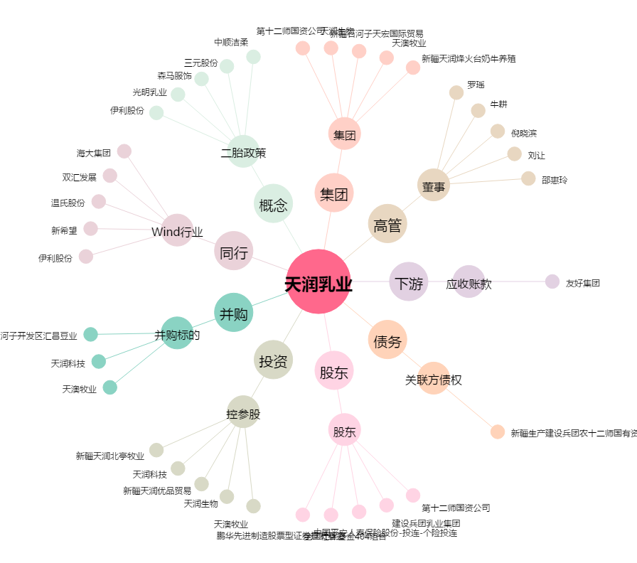
天润乳业[600419.SH] - 关系概览图

